상품제안서
하이온 H50 휴대용 디스플레이 미니 손선풍기 | 상품코드: F31004

 |  |  |  |  |  |  | 02-412-0044 | www.easy1.co.kr
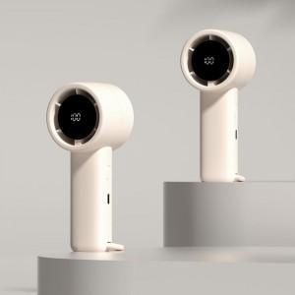

【상세/제작정보】 | <p><b><span style="font-size: 12pt;">* 스티커제작- 50000원별도 / 부착 150원별도</span></b></p><p><b><span style="font-size: 12pt;">* 배송비- 한박스 48개 / 5000원별도</span></b></p>

【인쇄/포장옵션】 | 레이저, 컬러필름인쇄 / 포장지포장

【공급단가】 | 수량 | 100~ | 300~ | 500~ | 1,000~ | 3,000~
*VAT별도 | 단가 | 8,500원 | 8,360원 | 8,160원 | 7,950원 | 7,820원

【상품 URL】 | https://dev.easy1.co.kr:443/src/goods_detail.php?gdno=31004

